案例数据统计
首开四季怡园
 |  | 首开四季怡园（中指） |  | 首开四季怡园（城研） |  | 首开四季怡园（市场）
2022年4季度 | 2022-11-01 | 51.57 | 50.65 | 51.2 | 49.62 | 47.73 | 48.18
 | 2022-12-01 | 49.73 |  | 48.03 |  | 48.63 |  |  |  | 2022年4季度 | 2023年1季度 | 2023年2季度 | 2023年3季度 | 2023年4季度
2023年1季度 | 2023-01-01 | 50.66 | 51.71 | 52.03 | 50.85 | 50.56 | 48.58 |  | 估价机构检测数据 | 50.65 | 51.71 | 51.85 | 52.38 | 52.31 | 51.78
 | 2023-02-01 | 52.18 |  | 50.67 |  | 46.88 |  |  | 行业主管部门（北京市房地产市场管理事务中心）监测数据 | 49.62 | 50.85 | 50.41 | 51.1 | 51.4 | 50.68
 | 2023-03-01 | 52.3 |  | 49.85 |  | 48.31 |  |  | 估价机构市场调研数据 | 48.18 | 48.58 | 49.44 | 51.62 | 52.6 | 50.08
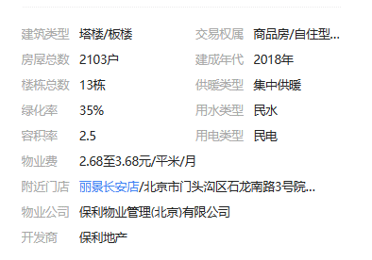
2023年2季度 | 2023-04-01 | 51.15 | 51.85 | 49.85 | 50.41 | 50.56 | 49.44 |  |  |  |  |  |  |  | 50.85
 | 2023-05-01 | 51.79 |  | 49.29 |  | 51.69 |  |  |  |  |  |  |  |  | 44.67
 | 2023-06-01 | 52.61 |  | 52.09 |  | 46.07 |  |  |  |  |  |  |  |  | 43.61
2023年3季度 | 2023-07-01 | 52.42 | 52.38 | 52.47 | 51.1 | 51.69 | 51.62 | 3.68
 | 2023-08-01 | 52.6 |  | 50.12 |  | 49.44 |  | 2.5
 | 2023-09-01 | 52.13 |  | 50.7 |  | 53.72 |  | 1.06
2023年4季度 | 2023-10-01 | 52.31 | 52.31 | 51.4 | 51.4 | 52.6 | 52.6
合计 | 50.85 |  | 51.78 |  | 50.68 |  | 50.08 | 44.67

永和新苑
 |  | 永和新苑（中指） |  | 永和新苑（城研） |  | 永和新苑（市场）
2022年4季度 | 2022-11-01 | 47.93 | 47.41 | — | —— | 45.3 | 49.44 |  |  | 2022年4季度 | 2023年1季度 | 2023年2季度 | 2023年3季度 | 2023年4季度
 | 2022-12-01 | 46.89 |  | — |  | 53.57 |  |  | 估价机构监测数据 | 47.41 | 45.93 | 49.75 | 49.14 | 49.14 | 48.27
2023年1季度 | 2023-01-01 | 45.59 | 45.93 | — | 53.83 | 54.24 | 47.62 |  | 行业主管部门（北京市房地产市场管理事务中心）监测数据 | —— | 53.83 | 49.84 | 52.33 | 54.39 | 52.6
 | 2023-02-01 | 45.02 |  | 50.76 |  | 44.71 |  |  | 估价机构市场调研数据 | 49.44 | 47.62 | 52.36 | 54.86 | 57.14 | 52.28
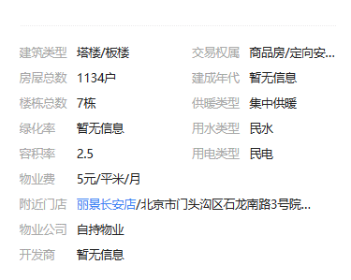
 | 2023-03-01 | 47.18 |  | 56.9 |  | 43.9 |  |  |  |  |  |  |  |  | 51.05
2023年2季度 | 2023-04-01 | 49.64 | 49.75 | 44.95 | 49.84 | 58.18 | 52.36 |  |  |  |  |  |  |  | 43.55
 | 2023-05-01 | 49.71 |  | 51.04 |  | 43.53 |  |  |  |  |  |  |  |  | 42.51
 | 2023-06-01 | 49.89 |  | 53.54 |  | 55.36
2023年3季度 | 2023-07-01 | 49.19 | 49.14 | 50.49 | 52.33 | 55.17 | 54.86 | 5
 | 2023-08-01 | 49.29 |  | 54.16 |  | 54.55 |  | 2.5
 | 2023-09-01 | 48.93 |  | — |  | —— |  | 1.04
2023年4季度 | 2023-10-01 | 49.14 | 49.14 | 54.39 | 54.39 | 57.14 | 57.14
合计 | 51.05 |  | 48.27 |  | 52.6 |  | 52.28 | 43.55
丽景长安

 |  | 丽景长安（中指） |  | 丽景长安（城研） |  | 丽景长安（市场）
2022年4季度 | 2022-11-01 | 55.97 | 55.54 | 55.4 | 53.42 | —— | 54.72 |  |  | 2022年4季度 | 2023年1季度 | 2023年2季度 | 2023年3季度 | 2023年4季度
 | 2022-12-01 | 55.1 |  | 51.43 |  | 54.72 |  |  | 估价机构监测数据 | 55.54 | 53.74 | 54.92 | 56.79 | 56.78 | 55.55
2023年1季度 | 2023-01-01 | 53.52 | 53.74 | 48.91 | 49.5 | —— | 52.27 |  | 行业主管部门（北京市房地产市场管理事务中心）监测数据 | 53.42 | 49.5 | 51.44 | 51.91 | 53.27 | 51.91
 | 2023-02-01 | 53.82 |  | 48.24 |  | 52.27 |  |  | 估价机构市场调研数据 | 54.72 | 52.27 | 54.87 | 54.04 | 57.83 | 54.75
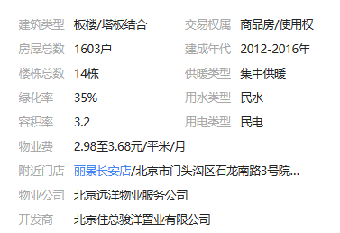
 | 2023-03-01 | 53.87 |  | 51.35 |  | —— |  |  |  |  |  |  |  |  | 54.07
2023年2季度 | 2023-04-01 | 54.53 | 54.92 | 51.15 | 51.44 | —— | 54.87 |  |  |  |  |  |  |  | 47.89
 | 2023-05-01 | 54.74 |  | 51.04 |  | 52.81 |  |  |  |  |  |  |  |  | 46.75
 | 2023-06-01 | 55.5 |  | 52.13 |  | 56.93
2023年3季度 | 2023-07-01 | 55.98 | 56.79 | 50.34 | 51.91 | —— | 54.04 | 3.68
 | 2023-08-01 | 57.25 |  | 52.46 |  | 55.56 |  | 2.5
 | 2023-09-01 | 57.13 |  | 52.93 |  | 52.51 |  | 1.14
2023年4季度 | 2023-10-01 | 56.78 | 56.78 | 53.27 | 53.27 | 57.83 | 57.83
合计 | 54.07 |  | 55.55 |  | 51.91 |  | 54.75 | 47.89

